64045 数量单
生产指示单

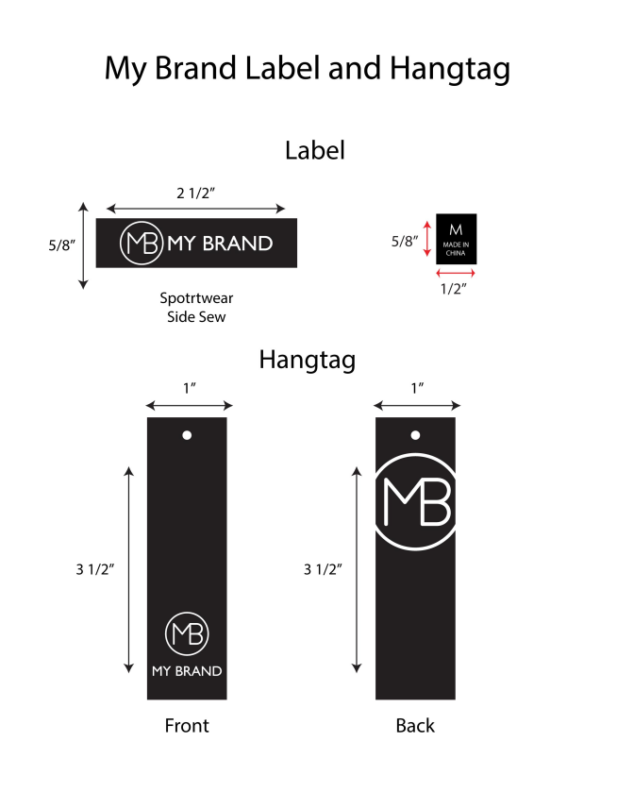
1.订单概况 | 客户 : ME JANE | 款号：64045 |  |  |  | 总数： | 2400件
数量单

STYLE# 64045 ORDER#31037-F8 PO#24025845 2025/12/15离厂 NJ |  | STYLE# | S | M | L | XL | 总数
中文 | 英文 | 配比 | 1 | 2 | 2 | 1
白色 | WHITE | 127501F8A | 100 | 200 | 200 | 100 | 600
海洋蓝 | SEA BLUE #18-4148 | 127501F8B | 100 | 200 | 200 | 100 | 600
牡丹红 | Peony Pink# 17-2619 tcx | 127501F8C | 100 | 200 | 200 | 100 | 600
薄荷绿 | Muted Mint# 13-5409 tcx | 127501F8D | 100 | 200 | 200 | 100 | 600
 |  |  |  |  |  |  | 2400

